SUPERACOLCHADO
NOMBRE CLIENTE
DIRECCION
TELEFONO

SUPERACOLCHADO
PRODUCTO | NOMBRE | BEBÉ | TALLA 0 | TALLA 2 | TALLA 4 | TALLA 6 | TALLA 8 | TALLA 10 | TALLA 12 | TALLA XS | TALLA S | TALLA M | TALLA L
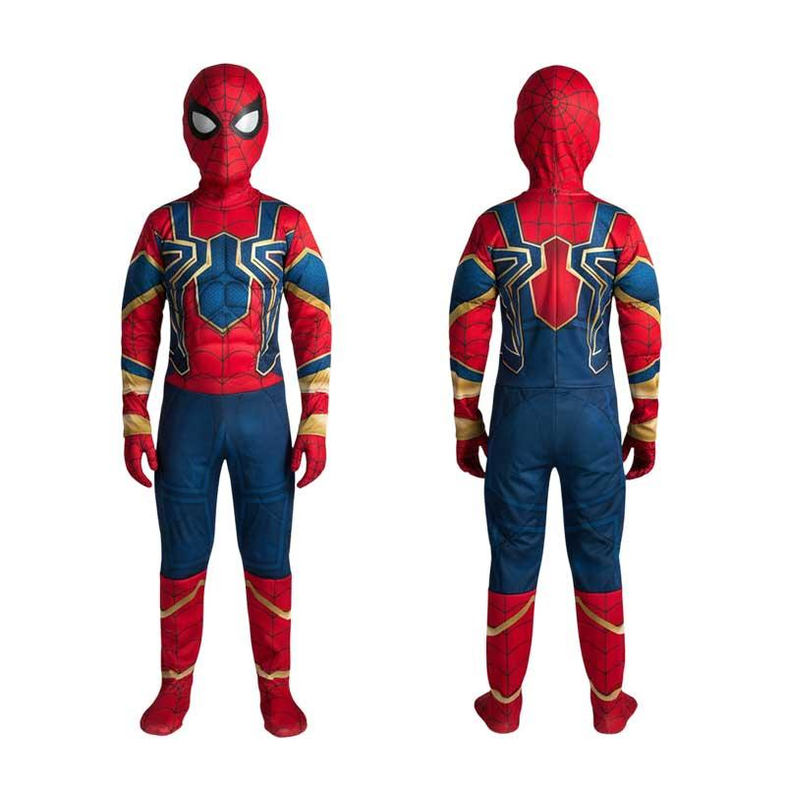 | IRON SPIDER MAN
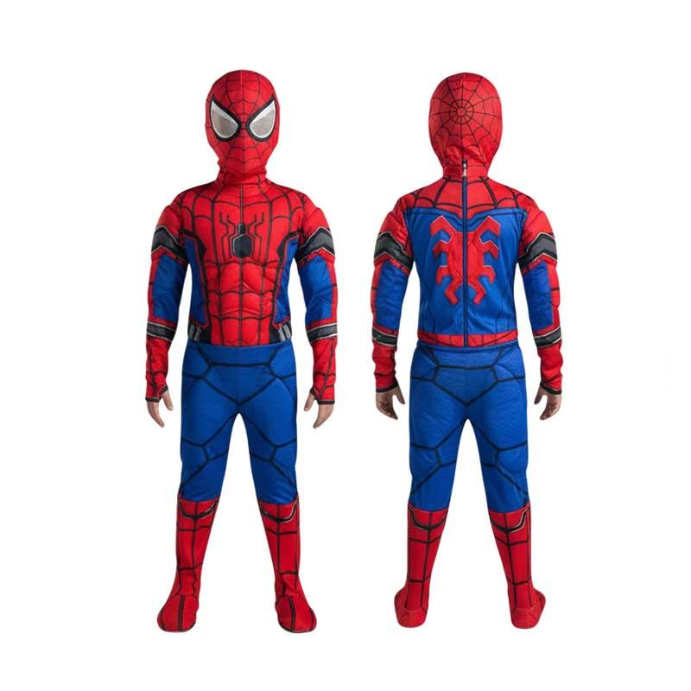 | SPIDERMAN CLASICO
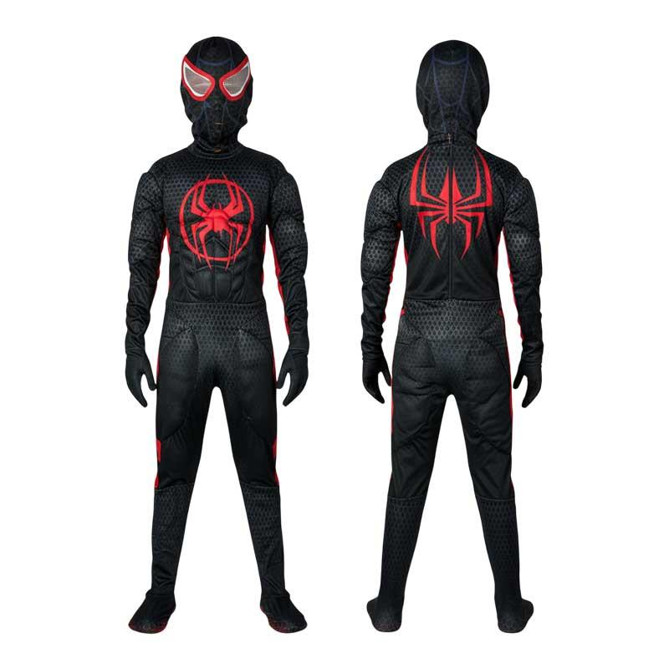 | MILES MORALES
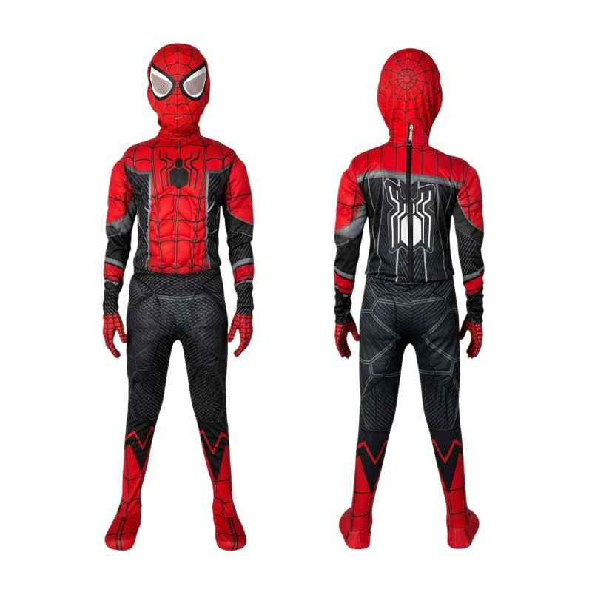 | SPIDER MAN NEGRO
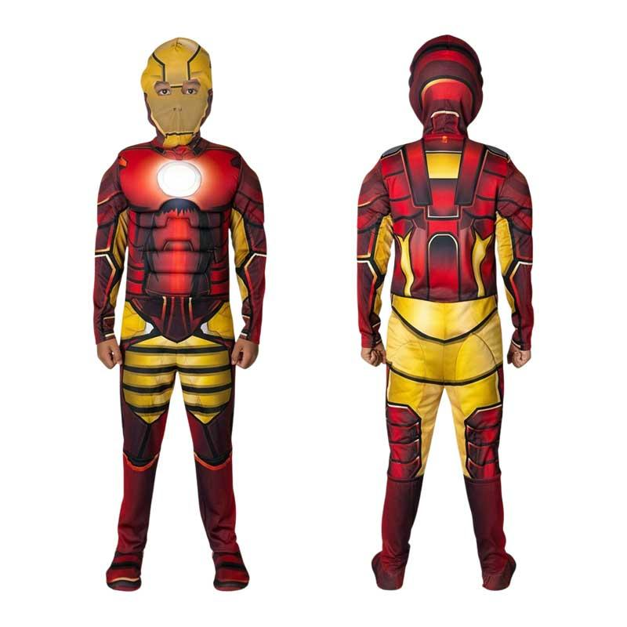 | IRON MAN
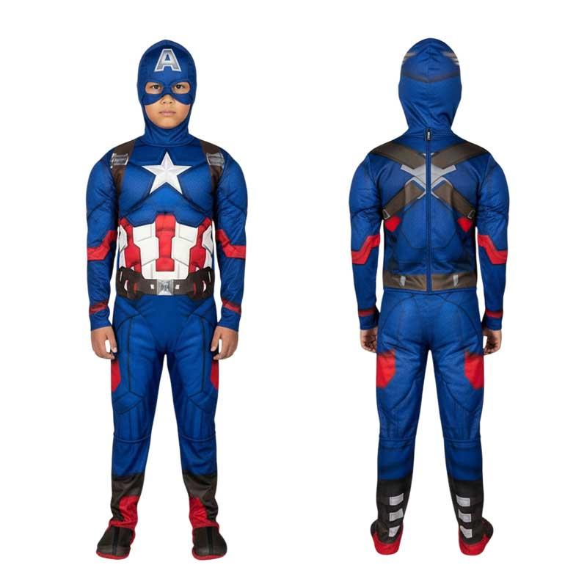 | CAPITAN AMERICA
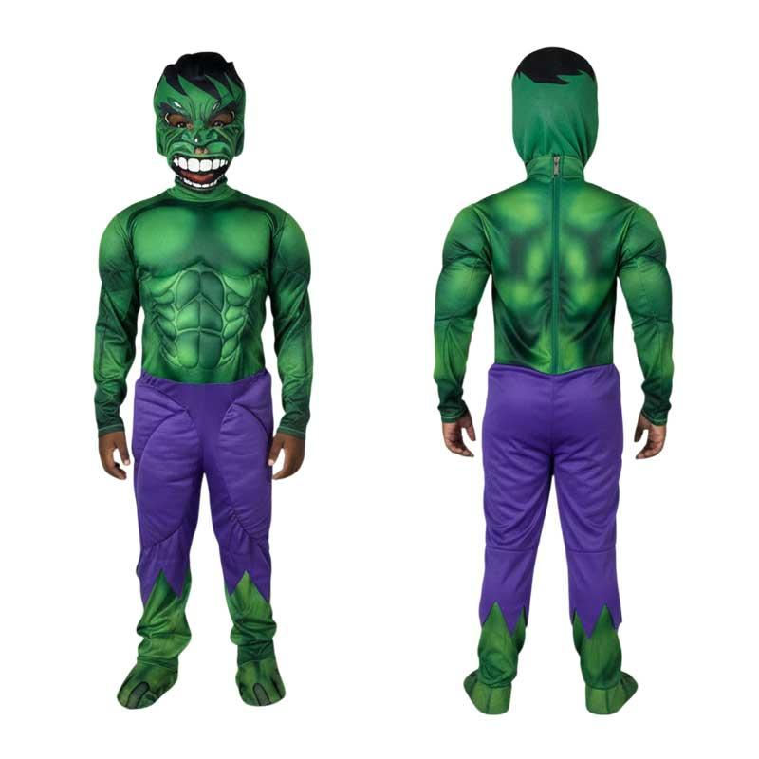 | HULK
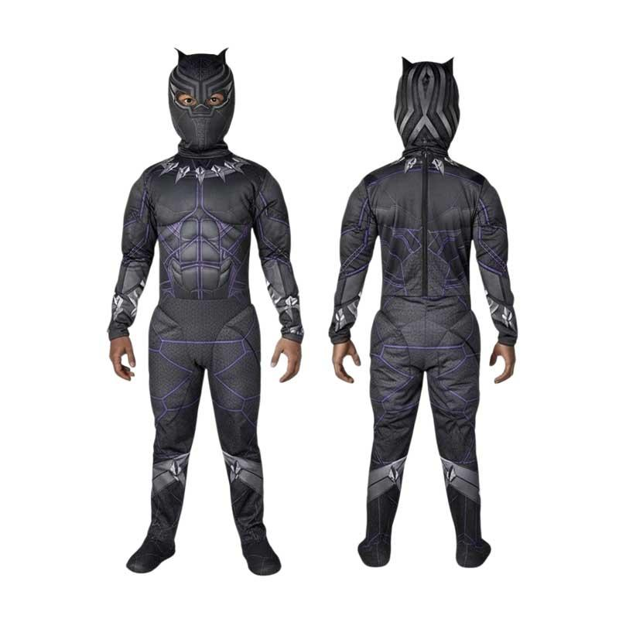 | PANTERA NEGRA
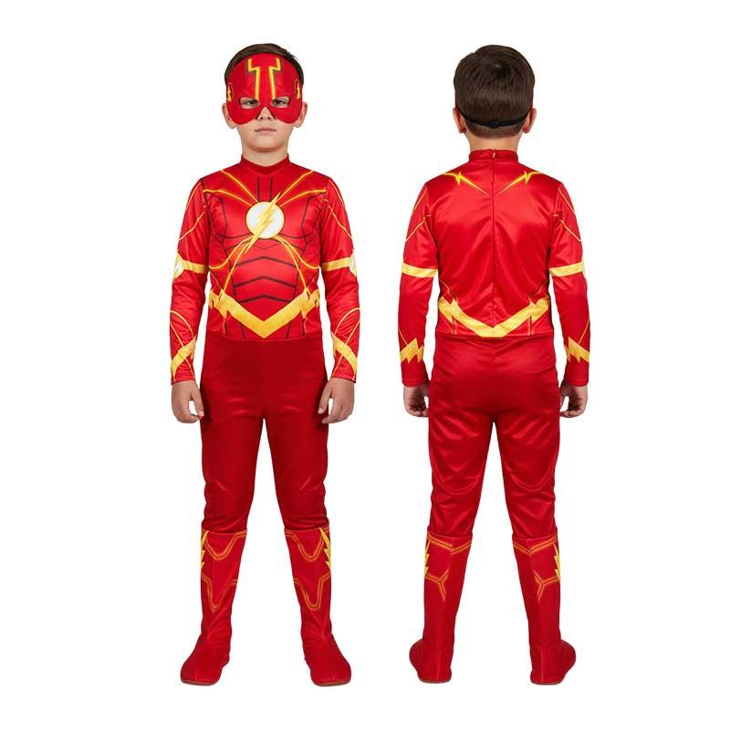 | FLASH
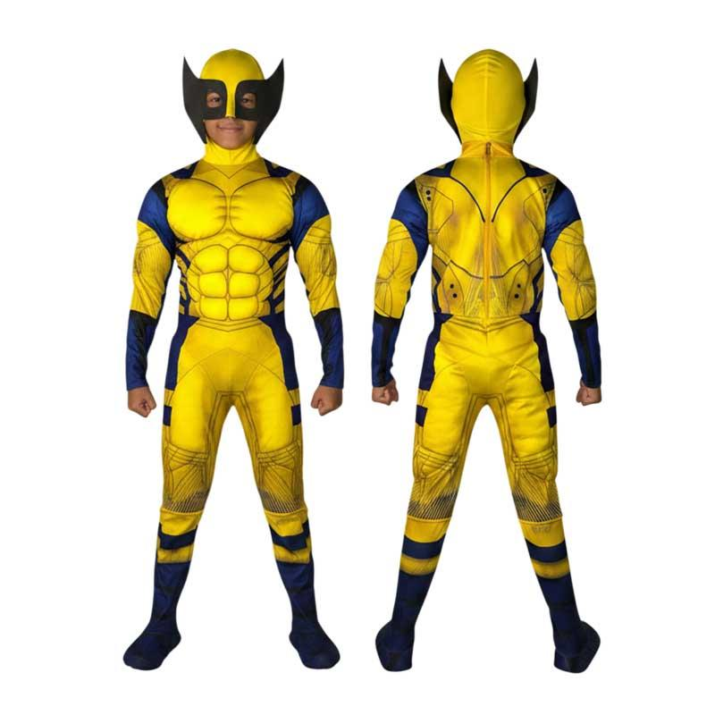 | WOLVERINE
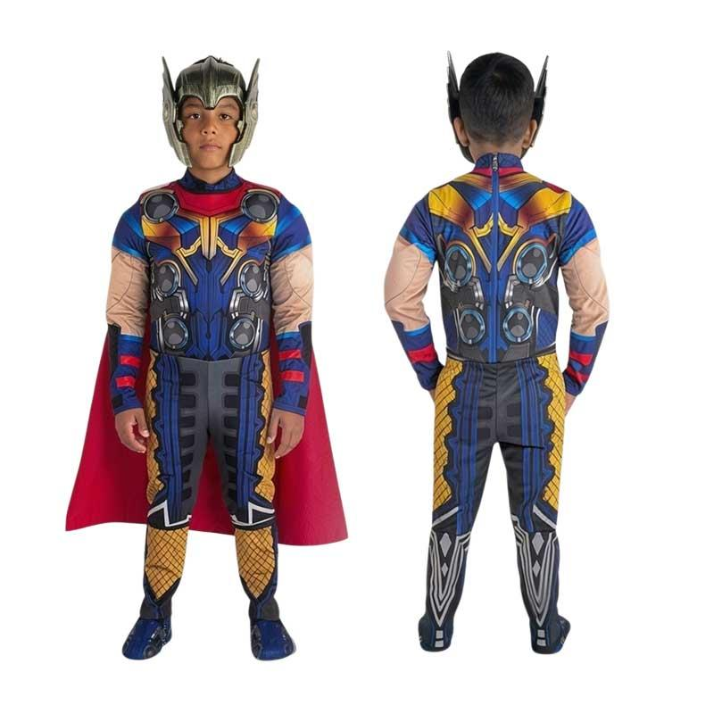 | THOR
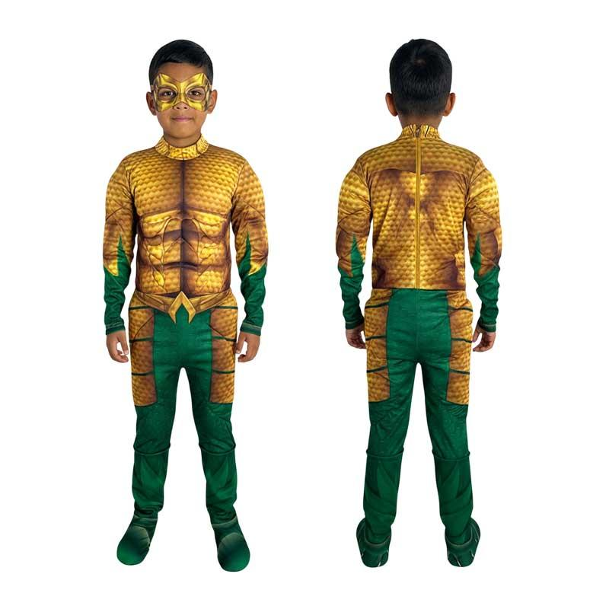 | AQUAMAN
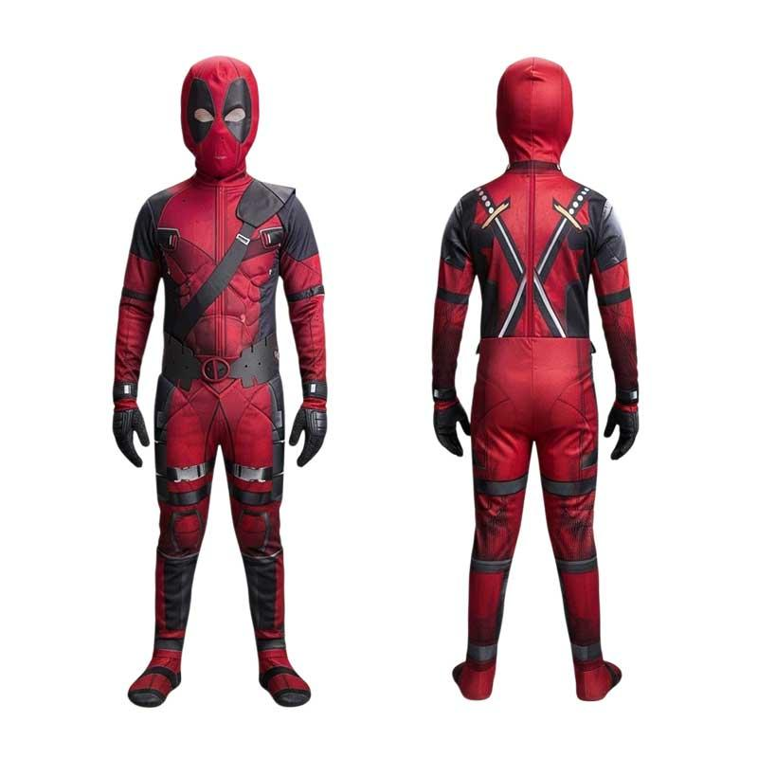 | DEADPOOL
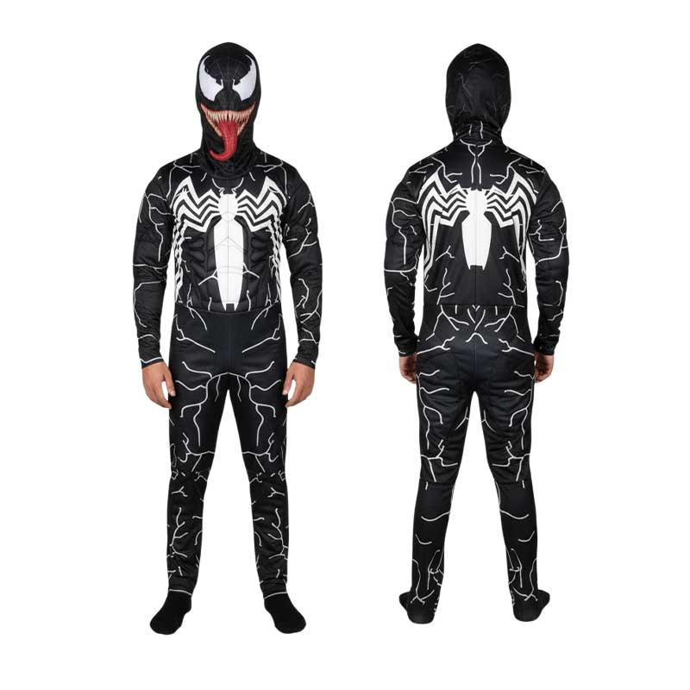 | VENOM NEGRO
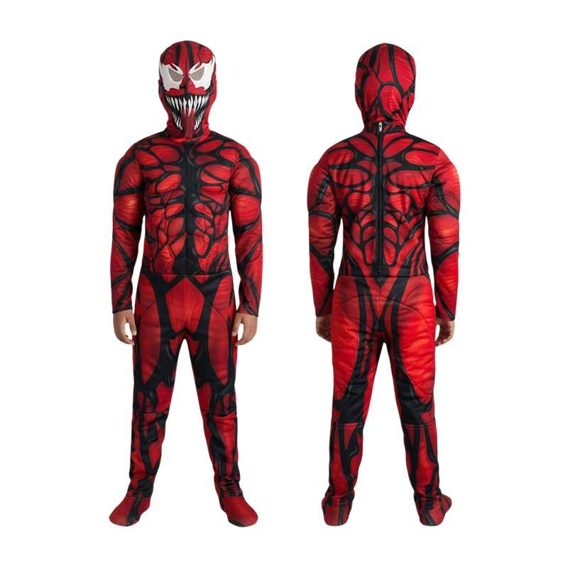 | VENOM ROJO
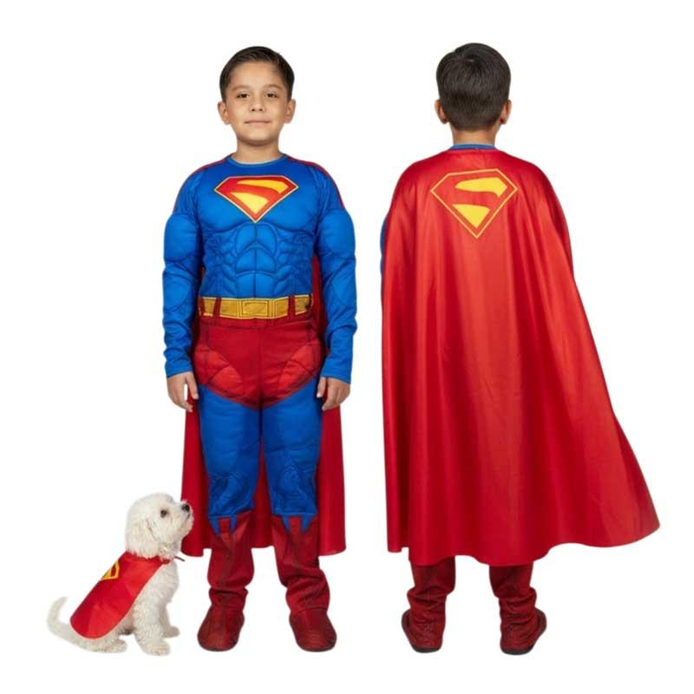 | SUPERMAN
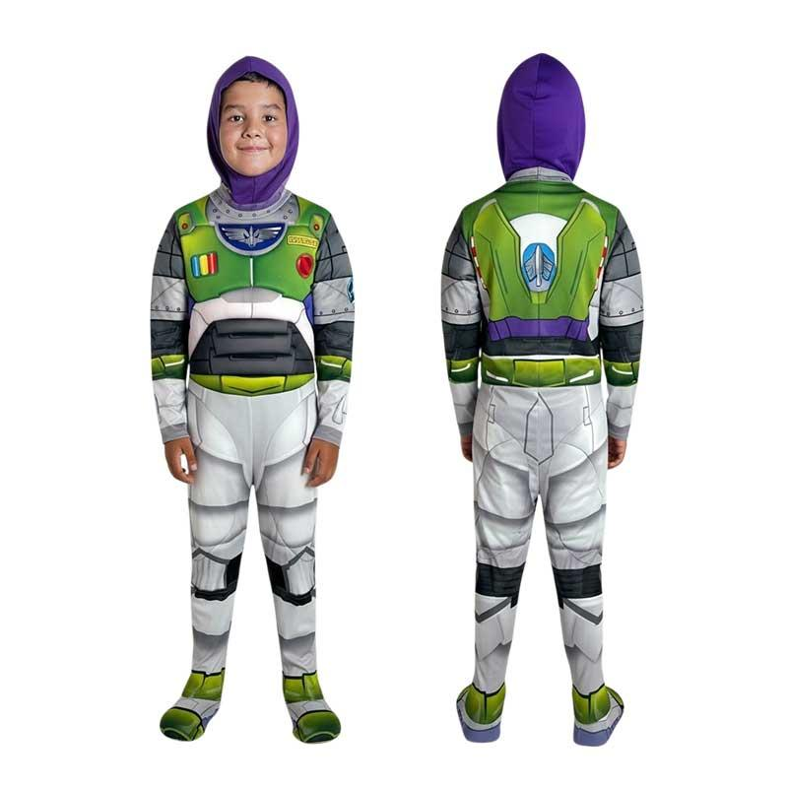 | BUZZ LIGHTYEAR

LÍNEA ECO
PRODUCTO | NOMBRE | TALLA 2 | TALLA 4 | TALLA 6 | TALLA 8 | TALLA 10 | TALLA 12 | TALLA 14
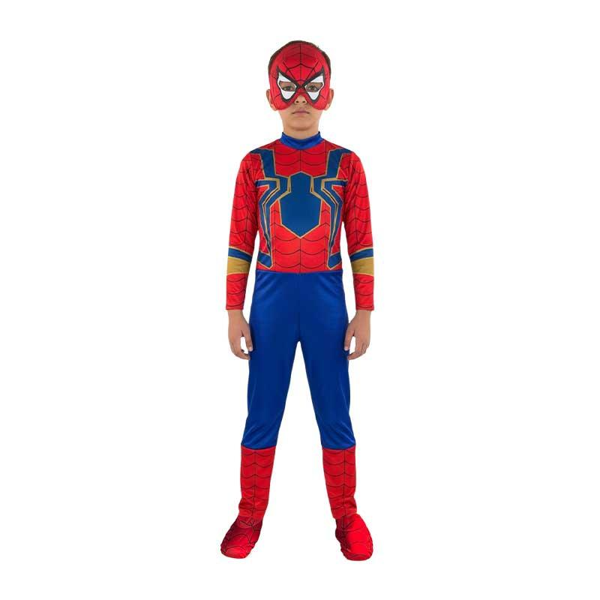 | IRON SPIDER MAN
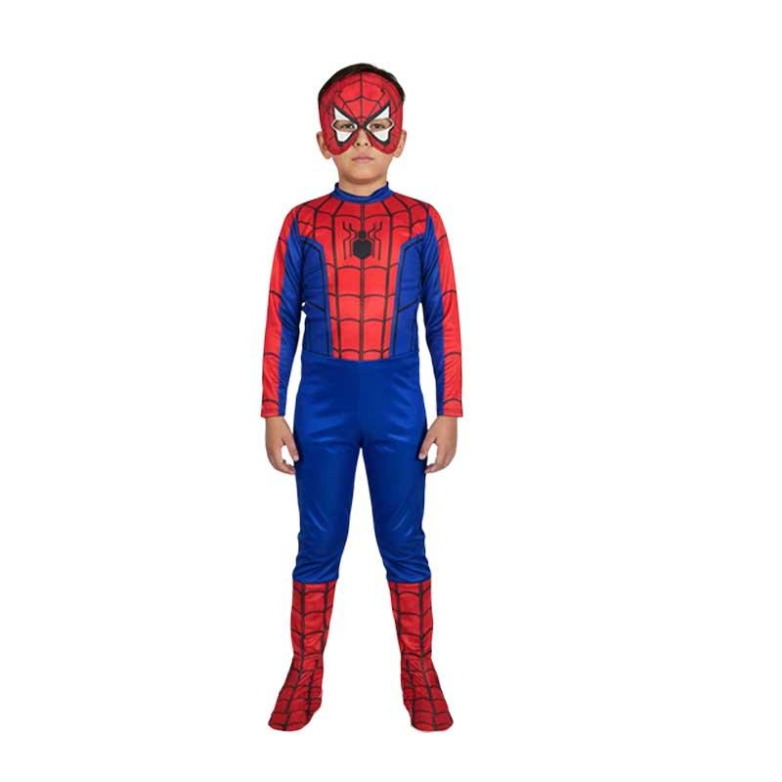 | SPIDERMAN CLASICO
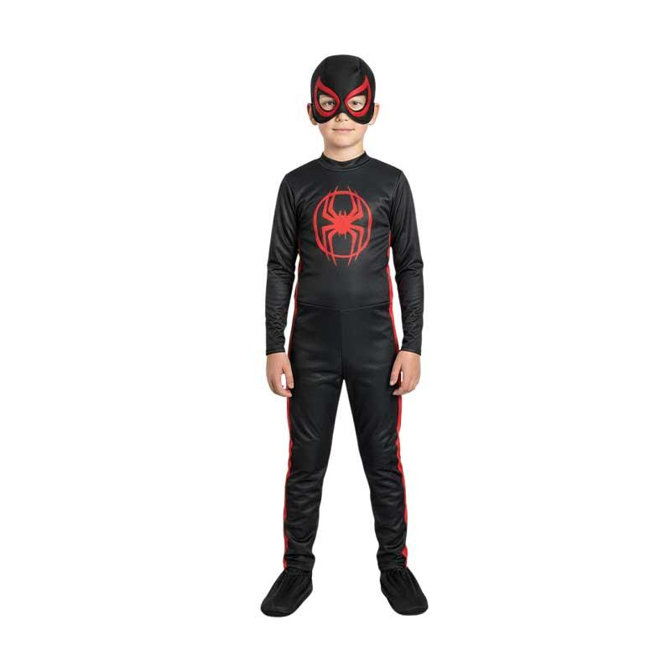 | MILES MORALES
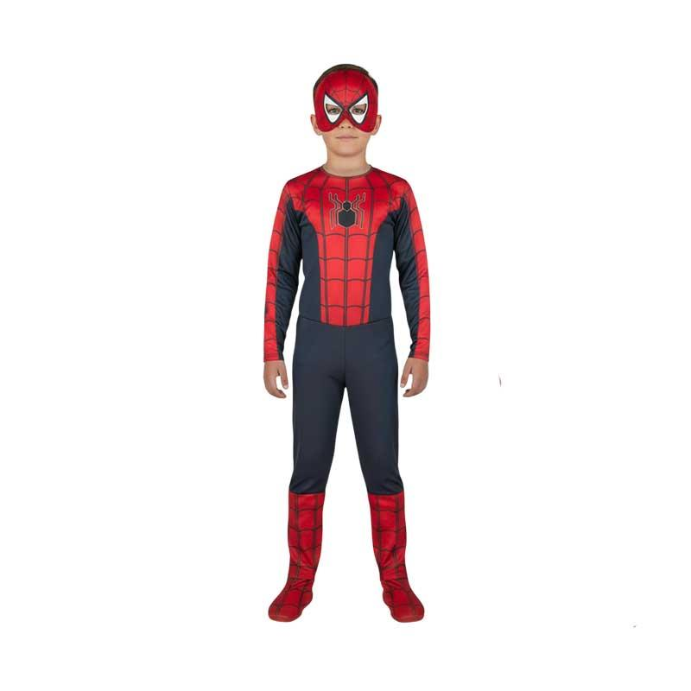 | SPIDER MAN NEGRO
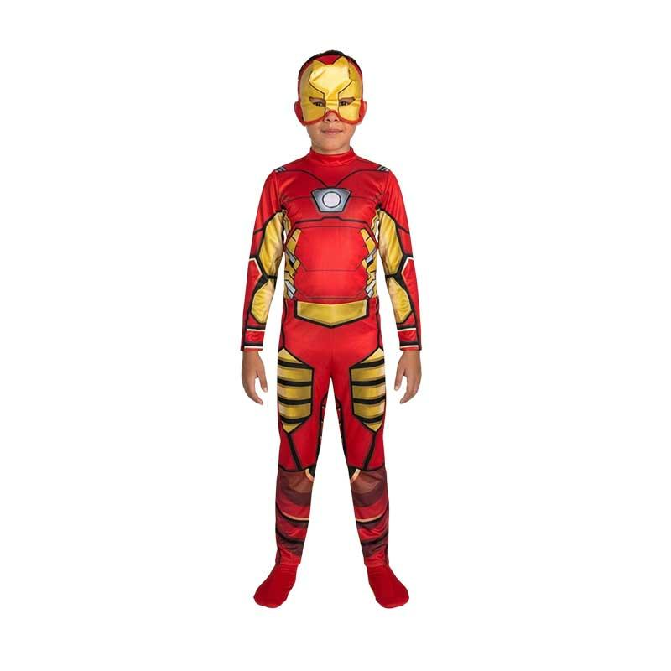 | IRON MAN
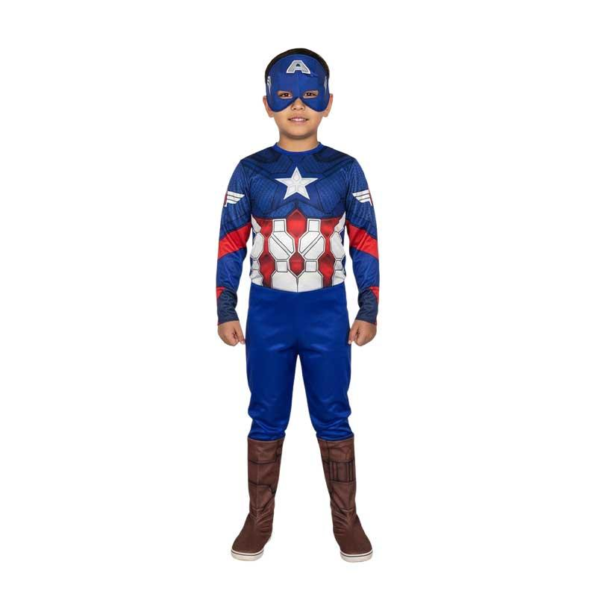 | CAPITAN AMERICA
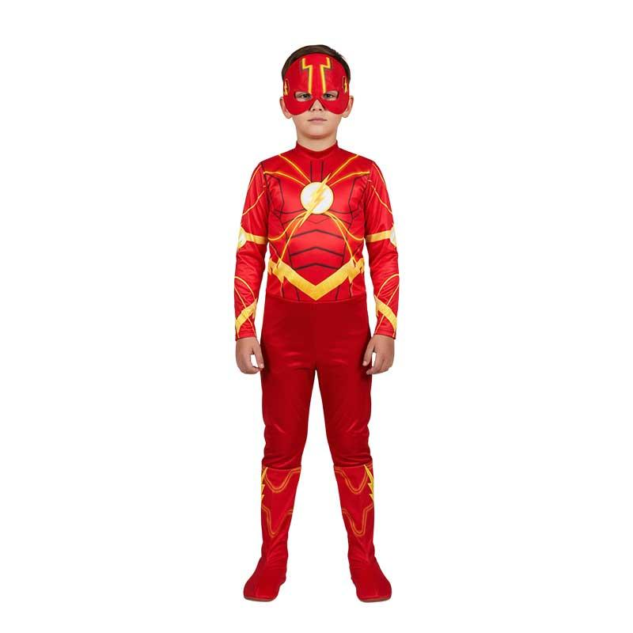 | FLASH
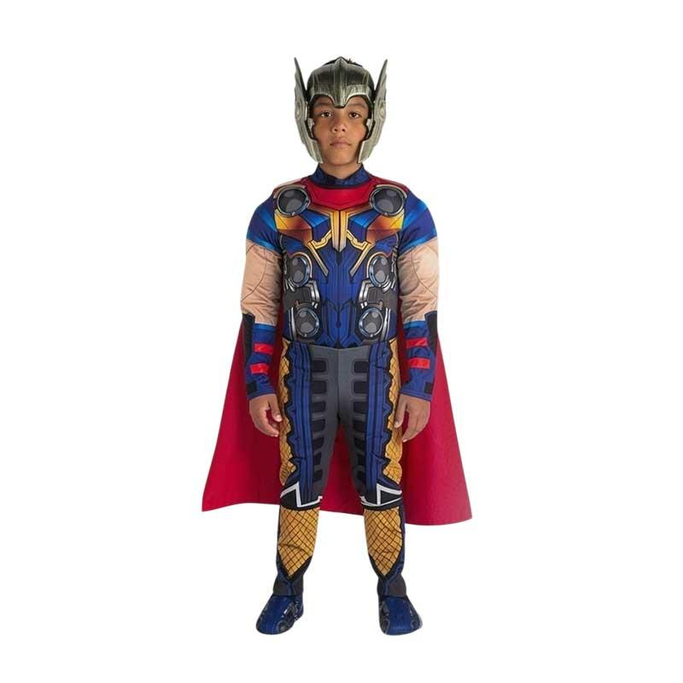 | THOR
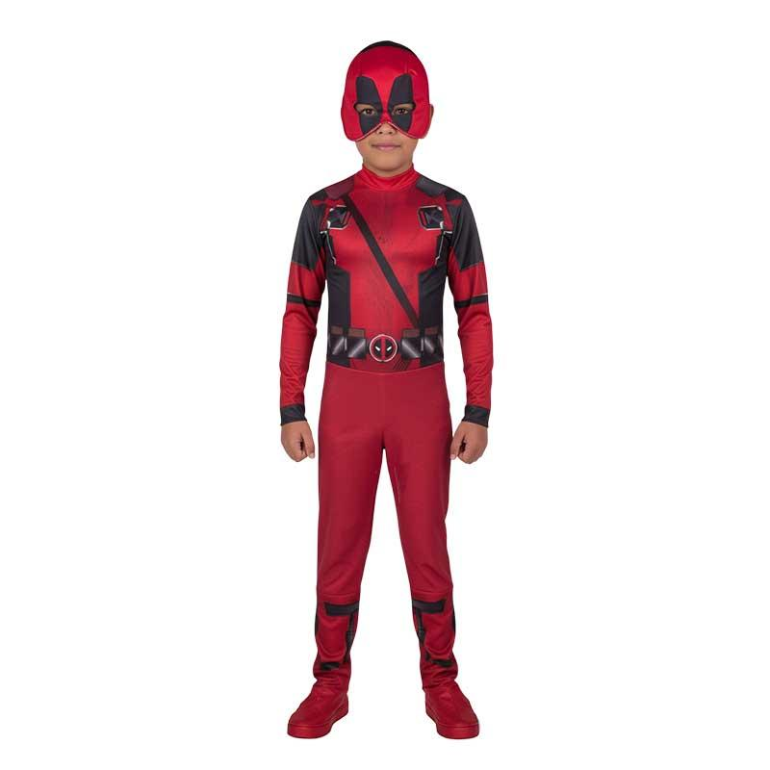 | DEADPOOL
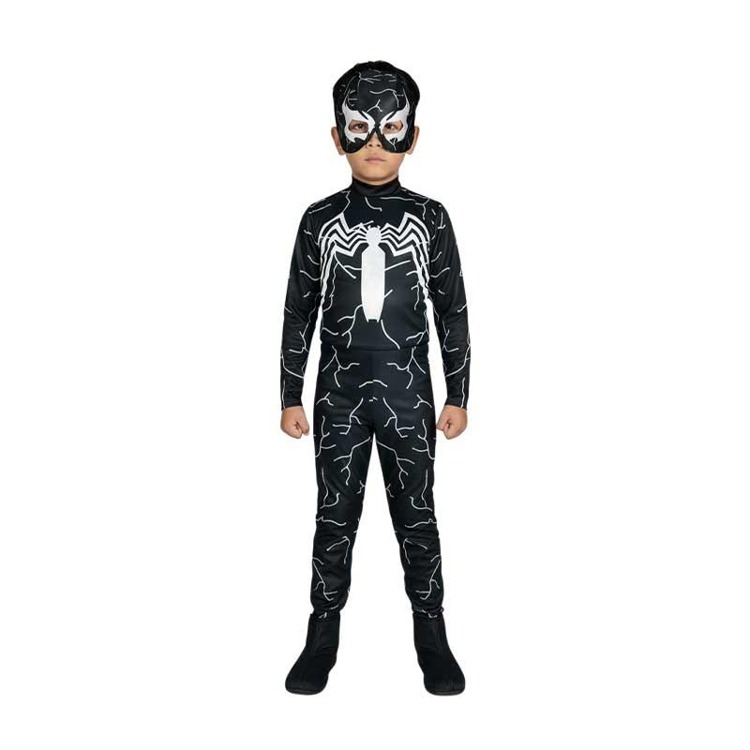 | VENOM NEGRO
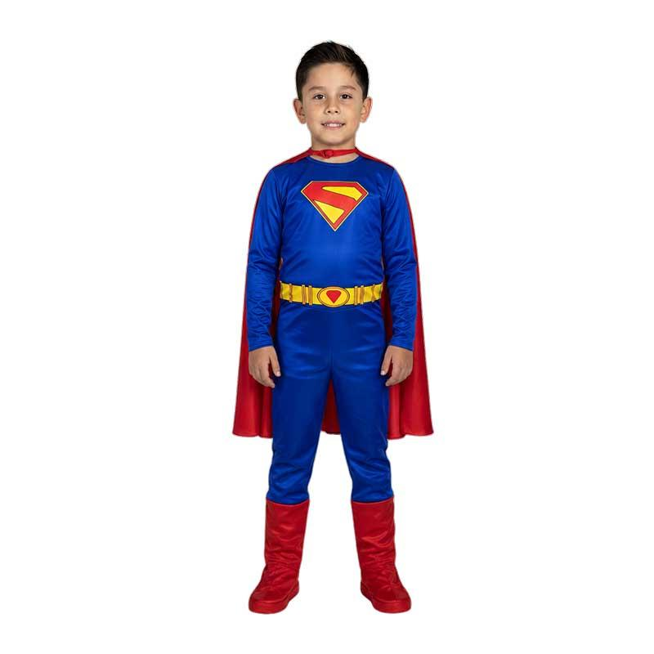 | SUPERMAN

VESTIDOS
PRODUCTO | NOMBRE | TALLA 2 | TALLA 4 | TALLA 6 | TALLA 8 | TALLA 10 | TALLA 12 | TALLA 14
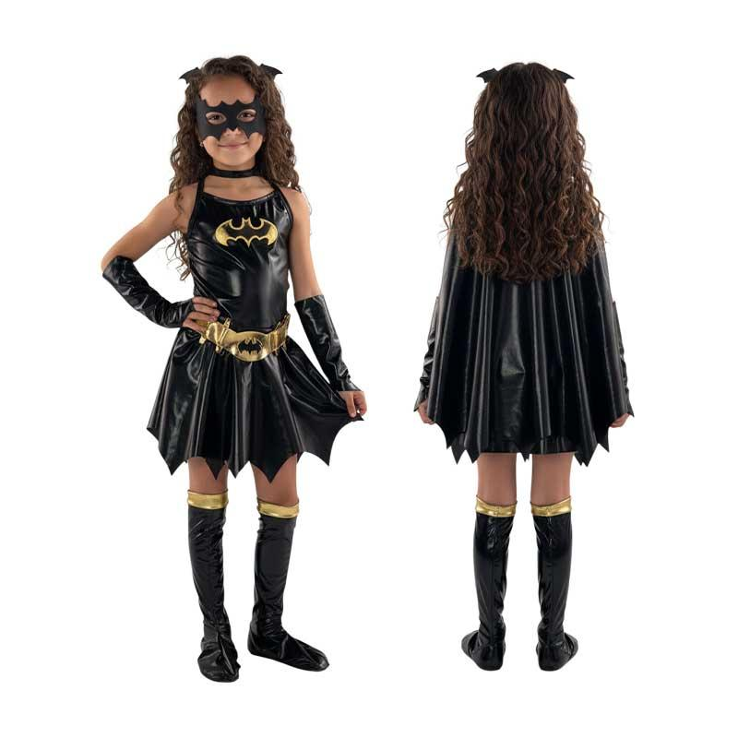 | BATICHICA
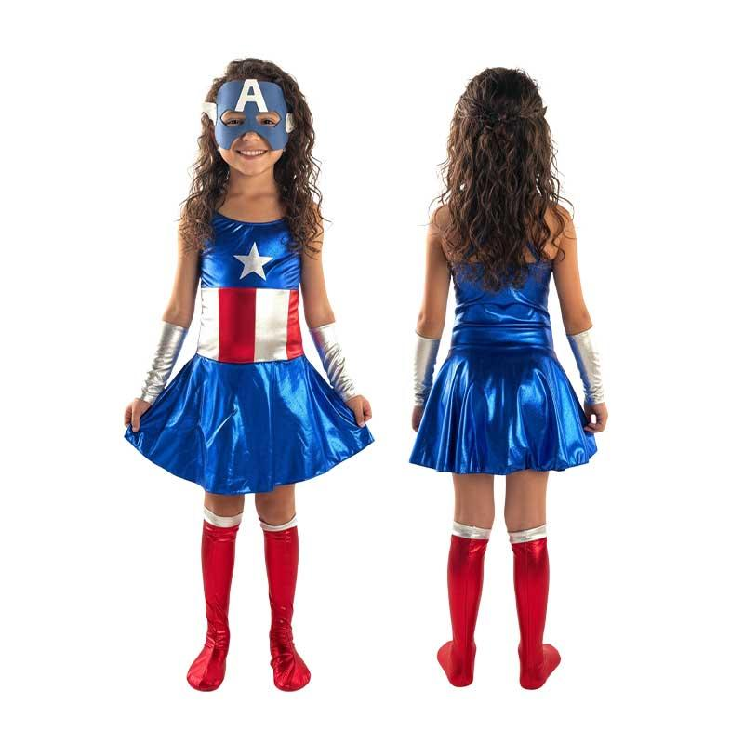 | CAPITANA AMERICA
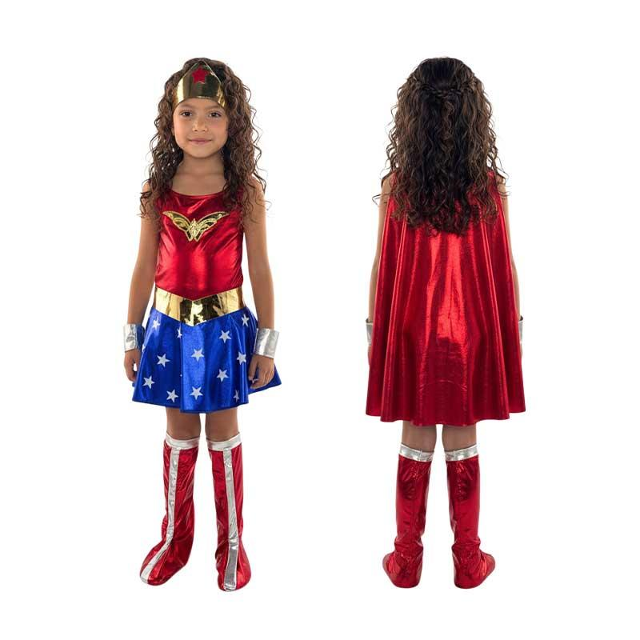 | MUJER MARAVILLA
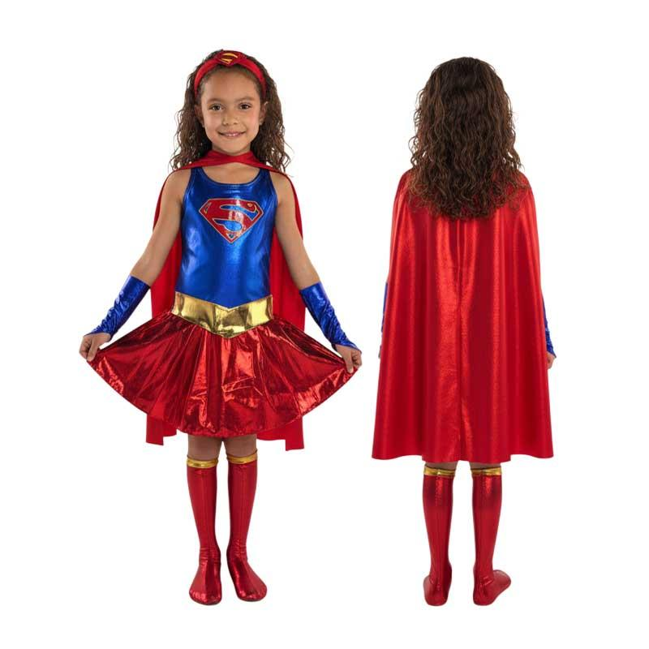 | SUPER CHICA

TRUSA INFANTIL
PRODUCTO | NOMBRE | TALLA 0 | TALLA 2 | TALLA 4 | TALLA 6 | TALLA 8 | TALLA 10 | TALLA 12
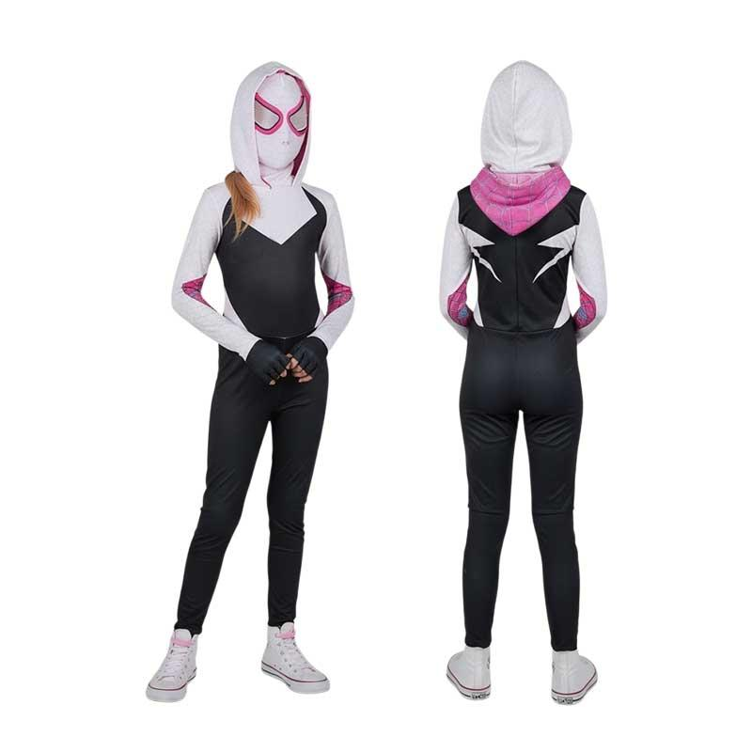 | SPIDER GWEN
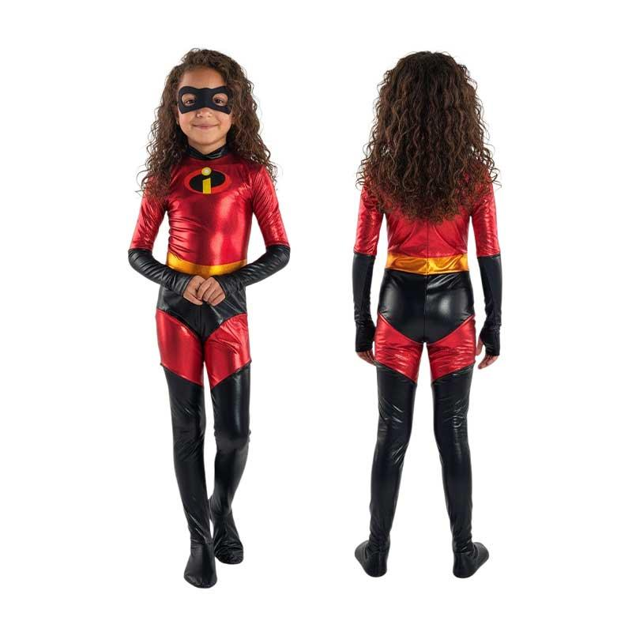 | ELASTIC GIRL
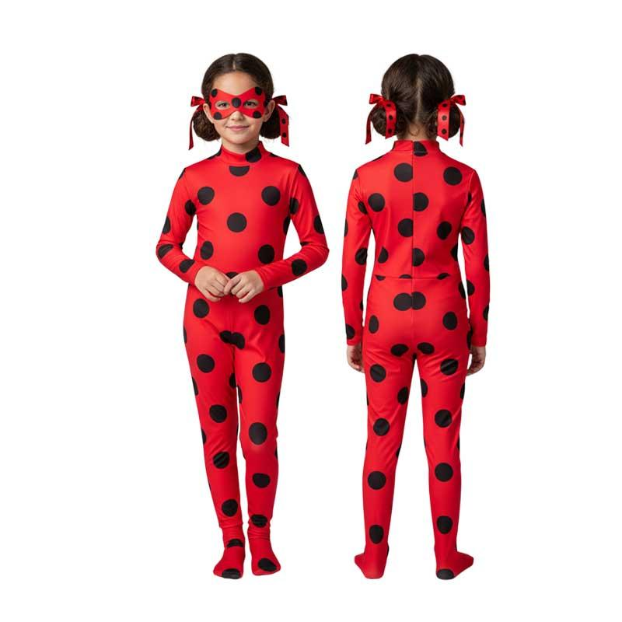 | LADY BUG
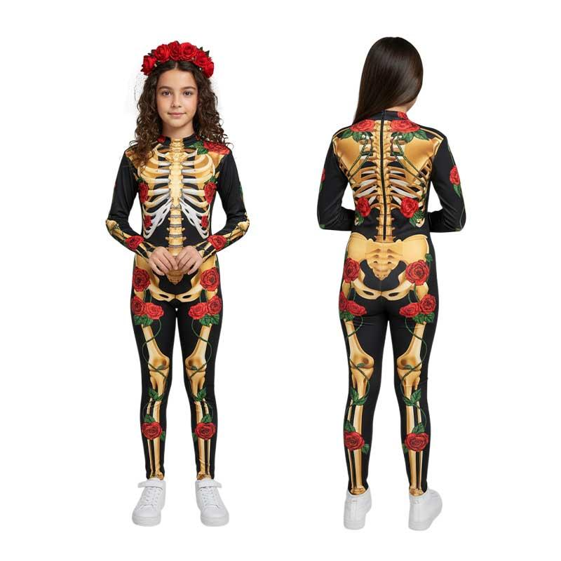 | KATRINA
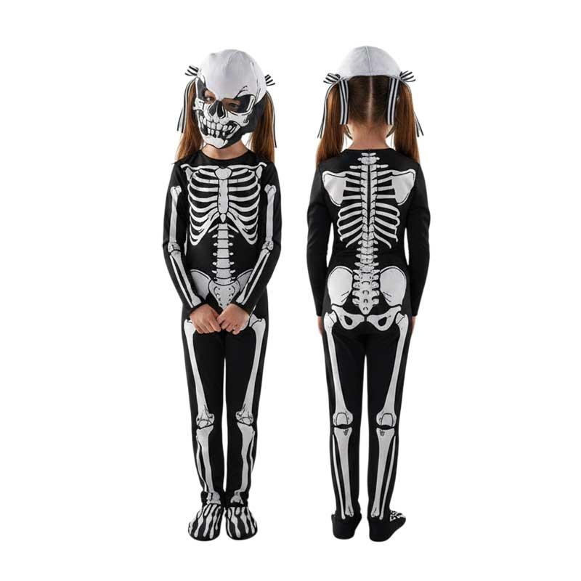 | ESQUELETO

PERSONAJES
PRODUCTO | NOMBRE | TALLA 4 | TALLA 6 | TALLA 8 | TALLA 10 | TALLA 12 | TALLA 14
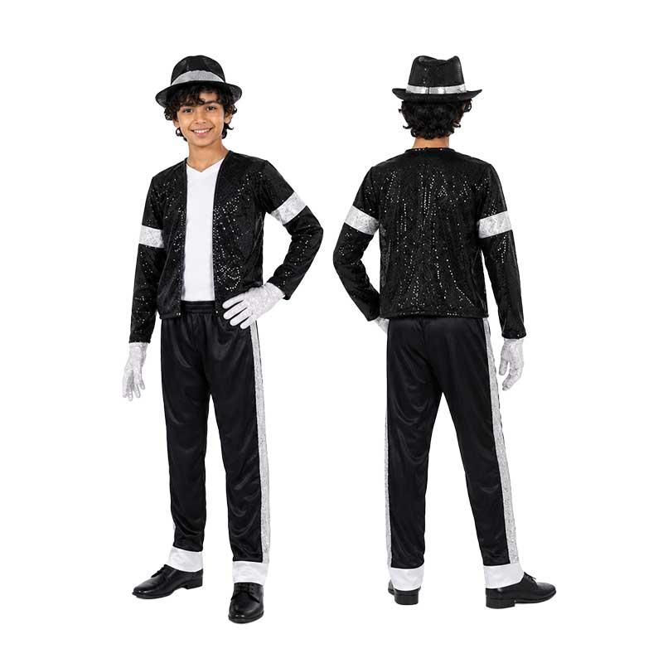 | MICHAEL JACKSON

ANIME
PRODUCTO | NOMBRE | TALLA 8 | TALLA 10 | TALLA 12 | TALLA 14
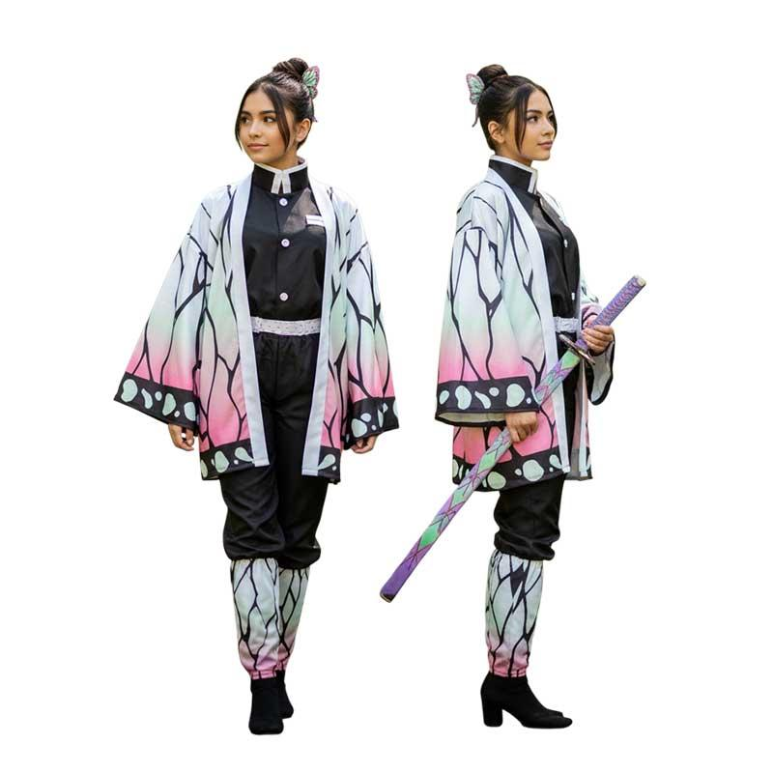 | SHINOBU
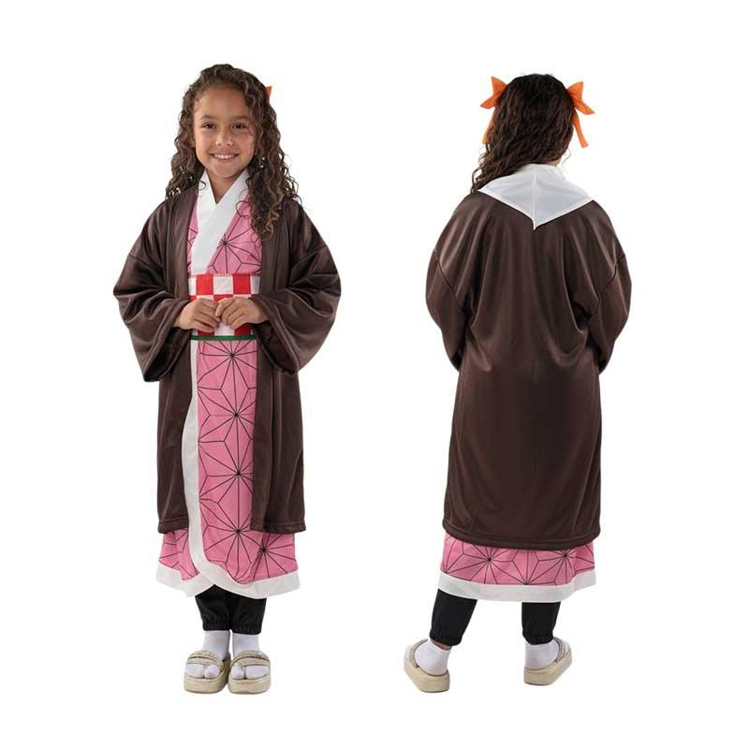 | NEZUKO
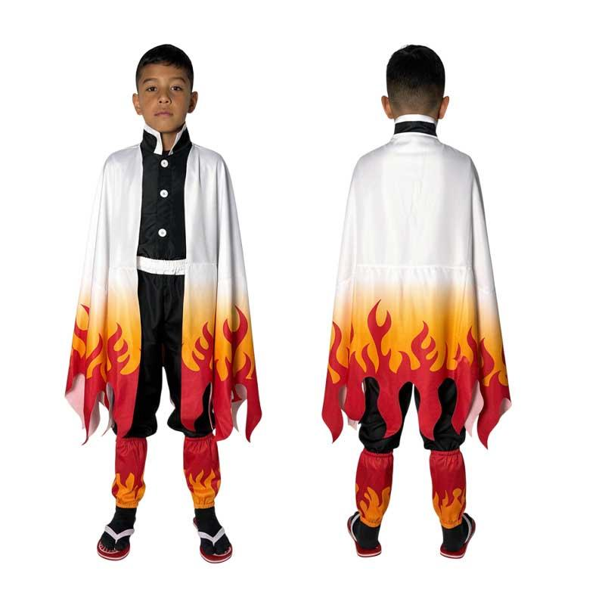 | RENGOKU
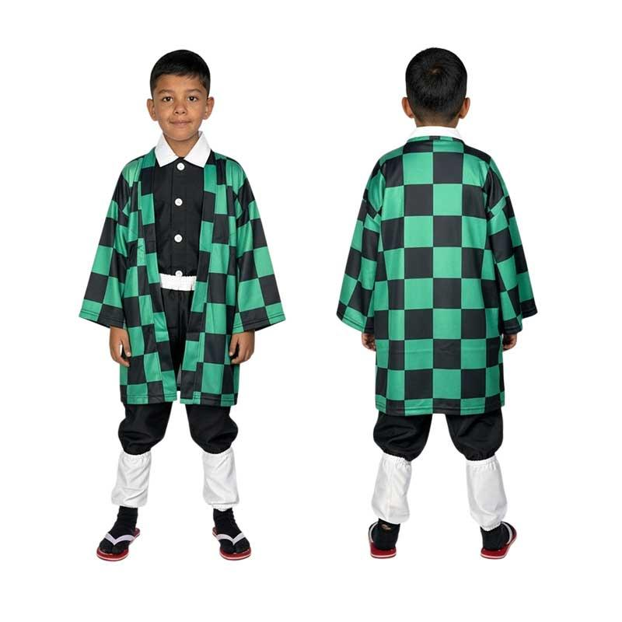 | TANJIRO
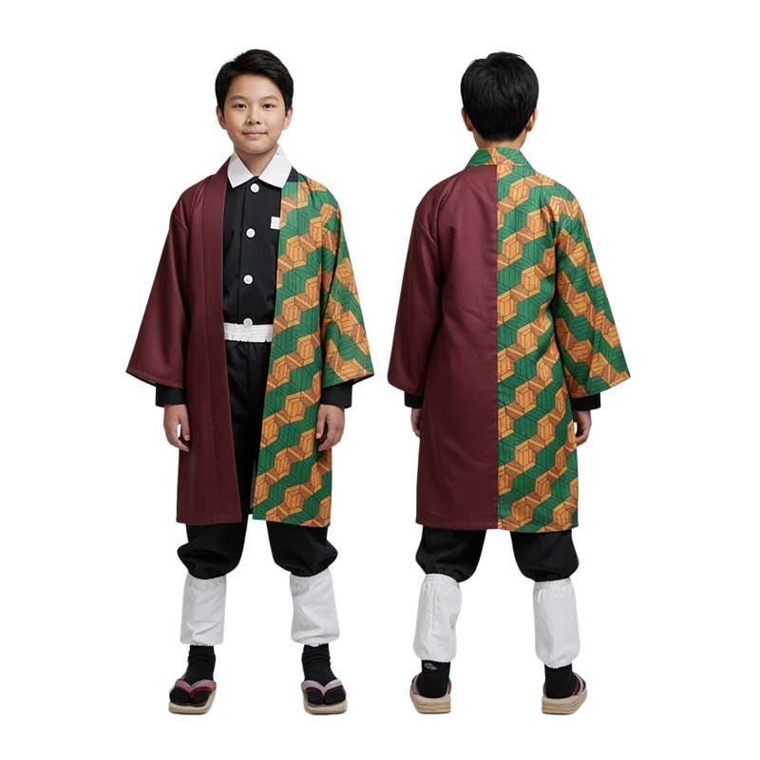 | TOMIOKA
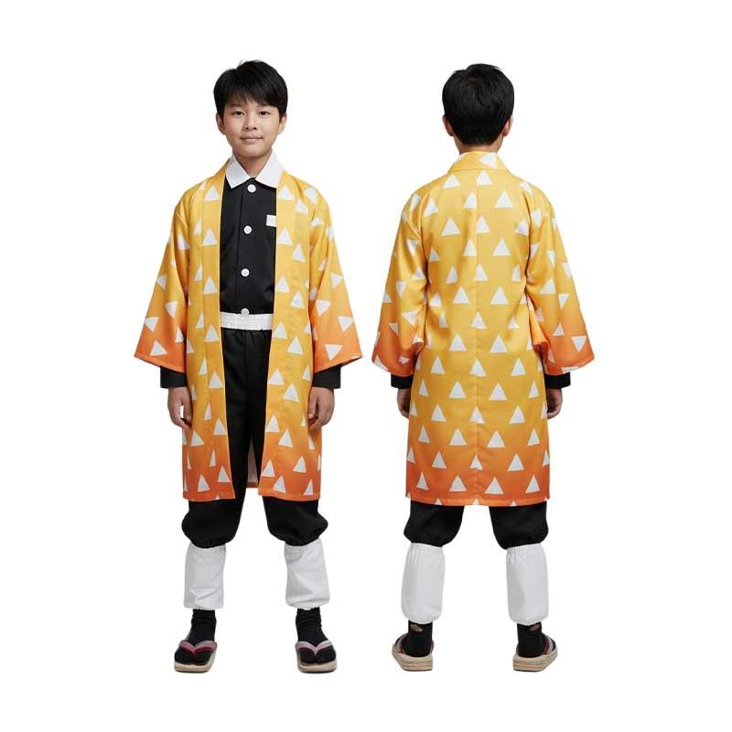 | ZENITZU

NINJAS
PRODUCTO | NOMBRE | TALLA 4 | TALLA 6 | TALLA 8 | TALLA 10 | TALLA 12
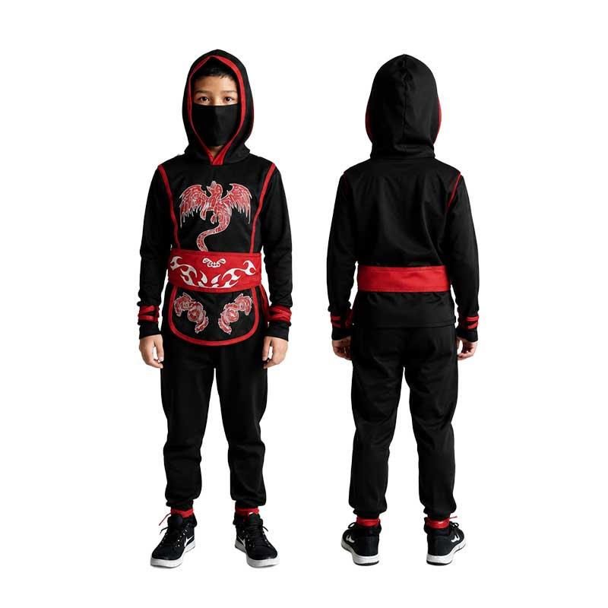 | NINJA ROJO
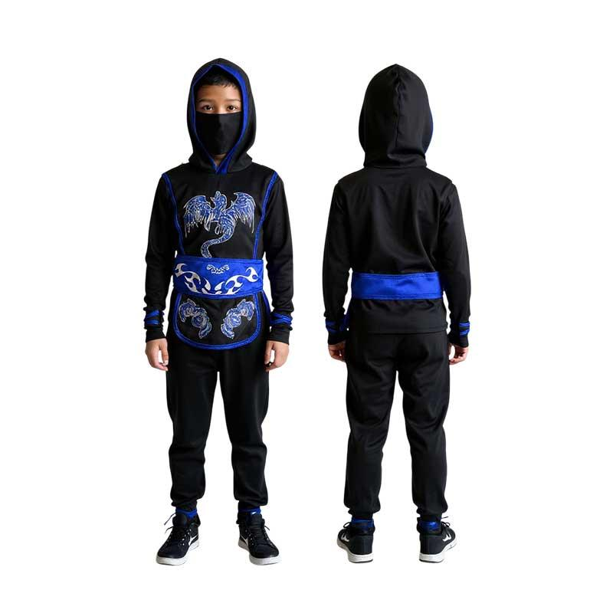 | NINJA AZUL
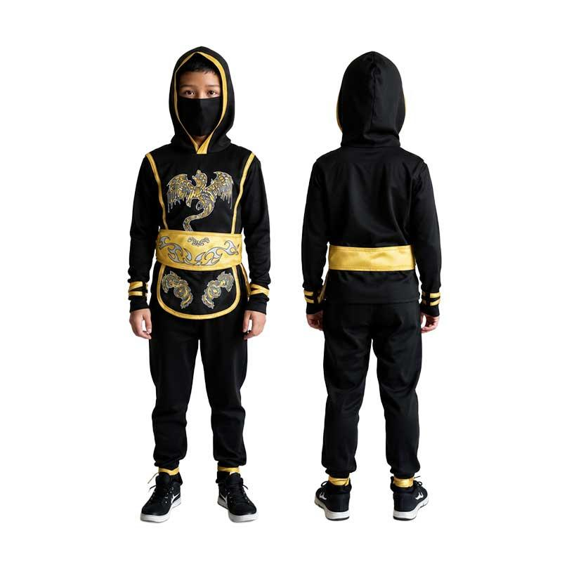 | NINJA DORADO

TRUSAS ADULTOS
PRODUCTO | NOMBRE | TALLA S | TALLA M | TALLA L | TALLA XL
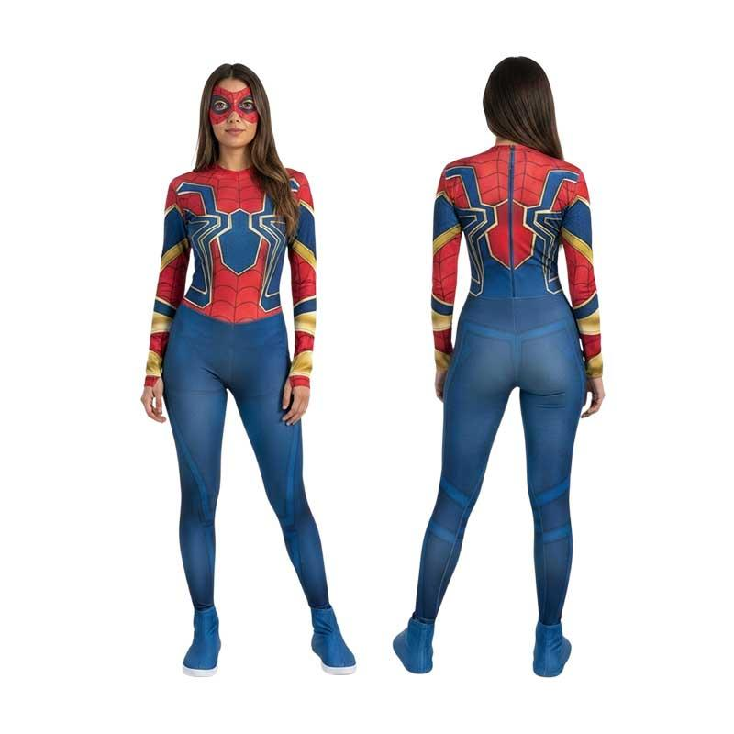 | IRON SPIDER MAN
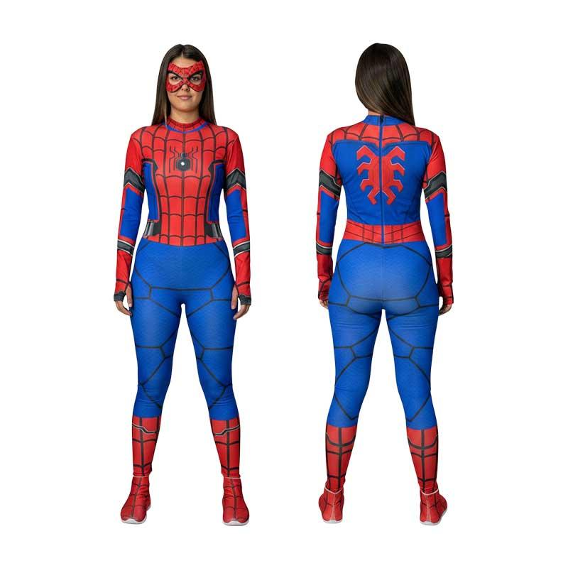 | SPIDERMAN CLASICO
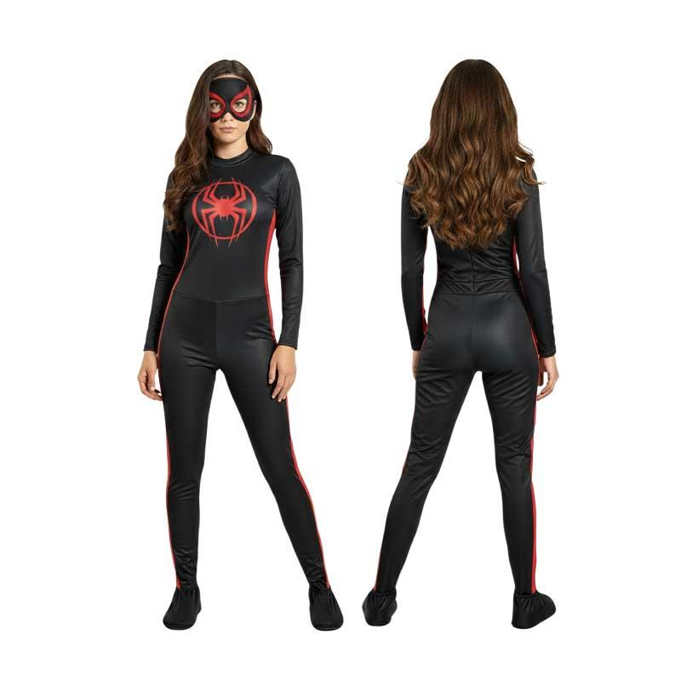 | MILES MORALES
 | CAPITANA AMERICA
 | VENOM NEGRO
 | DEADPOOL
 | SUPERMAN
 | ESQUELETO
 | KATRINA

INFANTIL Y LÍNEA PLUS
PRODUCTO | NOMBRE | BEBÉ | TALLA 0 | TALLA 2 | TALLA 4
 | GATO CON BOTAS
 | STITCH
 | MIQUITO
 | CERDITO
 | POLLITO
 | PERRITO
 | VAQUITA

LÍNEA ECO
PRODUCTO | NOMBRE | TALLA 2 | TALLA 4 | TALLA 6 | TALLA 8 | TALLA 10 | TALLA 12
 | IRON SPIDER MAN
 | SPIDER MAN MILES MORALES
 | SPIDER MAN NEGRO
 | IRON MAN
 | CAPITAN AMERICA

